AjusteDiárioMilho
Ajuste Diario
Data | Futuros do Milho | Posição VENDIDO 1 cont. | Ajuste Diario | Ajuste para 100 contratos
2022-03-15 | R$ 98.35 | -R$ 98.35 | R$ 0.00 | com 450 sacas por contrato
2022-03-16 | R$ 90.00 | -R$ 98.35 | R$ 8.35 | R$ 375,750.00
2022-03-17 | R$ 85.00 | -R$ 90.00 | R$ 5.00 | R$ 225,000.00
2022-03-18 | R$ 92.00 | -R$ 85.00 | -R$ 7.00 | -R$ 315,000.00
2022-03-19 | R$ 95.00 | -R$ 92.00 | -R$ 3.00 | -R$ 135,000.00
2022-03-20 | R$ 93.00 | -R$ 95.00 | R$ 2.00 | R$ 90,000.00
2022-03-21 | R$ 92.00 | -R$ 93.00 | R$ 1.00 | R$ 45,000.00
2022-03-22 | R$ 95.00 | -R$ 92.00 | -R$ 3.00 | -R$ 135,000.00
2022-03-23 | R$ 93.00 | -R$ 95.00 | R$ 2.00 | R$ 90,000.00
2022-03-24 | R$ 92.00 | -R$ 93.00 | R$ 1.00 | R$ 45,000.00
2022-03-25 | R$ 97.00 | -R$ 92.00 | -R$ 5.00 | -R$ 225,000.00
2022-03-26 | R$ 95.00 | -R$ 97.00 | R$ 2.00 | R$ 90,000.00
2022-03-27 | R$ 96.00 | -R$ 95.00 | -R$ 1.00 | -R$ 45,000.00
Saldo total |  |  | R$ 2.35 | R$ 105,750.00
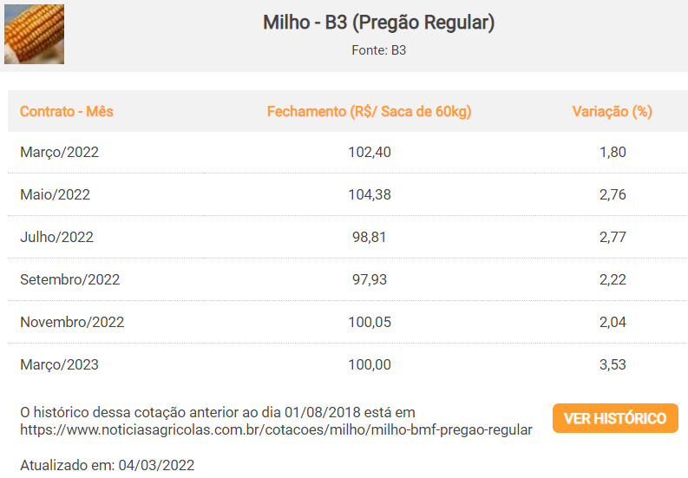
Ajuste Diario | Preencher o Preço da coluna B
Data | Futuros do Milho | Posição COMPRADO 1 cont. | Ajuste Diario | Ajuste para 100 contratos
2022-03-15 | R$ 98.35 | R$ 98.35 | R$ 0.00 | com 450 sacas por contrato
2022-03-16 | R$ 90.00 | R$ 98.35 | -R$ 8.35 | -R$ 375,750.00
2022-03-17 | R$ 85.00 | R$ 90.00 | -R$ 5.00 | -R$ 225,000.00
2022-03-18 | R$ 92.00 | R$ 85.00 | R$ 7.00 | R$ 315,000.00
2022-03-19 | R$ 95.00 | R$ 92.00 | R$ 3.00 | R$ 135,000.00
2022-03-20 | R$ 93.00 | R$ 95.00 | -R$ 2.00 | -R$ 90,000.00
2022-03-21 | R$ 92.00 | R$ 93.00 | -R$ 1.00 | -R$ 45,000.00
2022-03-22 | R$ 95.00 | R$ 92.00 | R$ 3.00 | R$ 135,000.00
2022-03-23 | R$ 93.00 | R$ 95.00 | -R$ 2.00 | -R$ 90,000.00
2022-03-24 | R$ 92.00 | R$ 93.00 | -R$ 1.00 | -R$ 45,000.00
2022-03-25 | R$ 97.00 | R$ 92.00 | R$ 5.00 | R$ 225,000.00
2022-03-26 | R$ 95.00 | R$ 97.00 | -R$ 2.00 | -R$ 90,000.00
2022-03-27 | R$ 96.00 | R$ 95.00 | R$ 1.00 | R$ 45,000.00
Saldo total |  |  | -R$ 2.35 | -R$ 105,750.00

Se a corretora aprova linha de crédito para ajustes e margens, este ajuste diário não terá impacto no caixa.

 |  |  |  |  | Fonte: https://www.noticiasagricolas.com.br/cotacoes/milho

